Anleitung

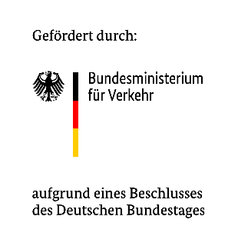
Mit:Rad - Arbeitshilfe für die Fördermittelsuche und Beantragung

Begleitmaterial zum VCD-Factsheet "Mit den richtigen Fördermitteln durchstarten"
Diese Arbeitshilfe soll euch dabei unterstützen, die richtigen Fördermittel passend zu eurem Projekt zu finden und Schritt für Schritt zu organisieren. Angefanden von der Recherche, Aufstellung des Finanzplan bis hin zur Abrechnung nach der Zusage. Alle Blätter sind frei ausfüllbar und können jederzeit von euch angepasst werden. Wir wünschen euch gutes Gelingen! Euer Mit:Rad-Team vom VCD

Diese Tabellenblätter enthält die Arbeitshilfe:
Blatt | Wozu?
1. Fördermittelrecherche | Hier könnt ihr alle möglichen Fördertöpfe sammeln und untereinander vergleichen.
2. Antragscheck | Hier findet ihr eine ausfüllbare Checkliste, die ihr vor dem Einreichen eures Antrags abhaken könnt.
3. Kosten & Finanzierungsplan | Tragt hier eure geplanten Ausgaben ein. Förderquote und Eigenanteil rechnen sich automatisch.
4. Nach der Zusage | Großartig! Ihr habt eure Zusage bekommen, doch was müsst ihr jetzt machen? In diesem Tabellenblatt findet ihr eine erste Aufgabenliste, die nach einer Zusage folgt.

Legende:
Element | Bedeutung
Gelbe Zellen | Hier könnt ihr eure Informationen selbst eintragen.
Kursive Zeilen | Beispielzeilen, die euch zur Orientierung dienen. Sobald ihr den Aufbau verstanden habt, könnt ihr die Zeilen löschen oder überschreiben.
Dropdown-Felder | Ihr könnt eine Auswahl über den kleinen Pfeil in der Zeile treffen. Dies macht den Vergleich untereinander einfacher.

Allgemeiner Hinweis: Dieses Arbeitshilfe soll euch unterstützen, wir gewähren damit aber keine Garantie auf Vollständigkeit. Daher nutzt diese Arbeitshilfe gerne und passt sie entsprechend euren Bedarfen an. Achtet auch darauf, dass sich Förderkonditionen (Summen, Quoten, Fristen) ändern können, weshalb ihr das Dokument regelmäßig entsprechend eurer Projektanträge aktualisieren und prüfen müsst.

